상품제안서
액센 F36 잔량표시 대용량 배터리 접이식 핸디 선풍기 | 상품코드: F30647

 |  |  |  |  |  |  | 02-412-0044 | www.easy1.co.kr
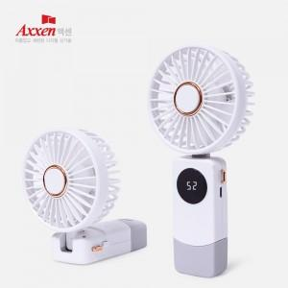

【상세/제작정보】 | <p><span style="font-size: 12pt;"><b>** 배송비- 한박스 40개 / 4500원 별도</b></span></p><p><span style="font-size: 16px;"><b>**&nbsp;100개 미만 주문시,</b></span><b style="font-size: 16px;">레이저인쇄 통합 5만원, 칼라인쇄 통합 7만원 별도</b></p><p><span style="font-size: 16px;"><b></b></span></p>

【인쇄/포장옵션】 | 레이저, 풀칼라 / 포장지포장

【공급단가】 | 수량 | 100~ | 300~ | 500~ | 1,000~ | 3,000~
*VAT별도 | 단가 | 8,080원 | 7,730원 | 7,530원 | 7,380원 | 7,280원

【상품 URL】 | https://dev.easy1.co.kr:443/src/goods_detail.php?gdno=30647

